감액 PO변경 갑지
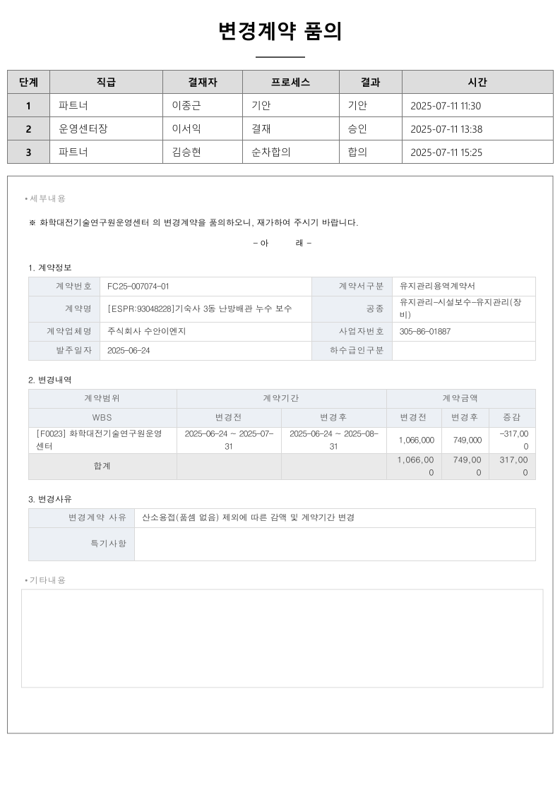
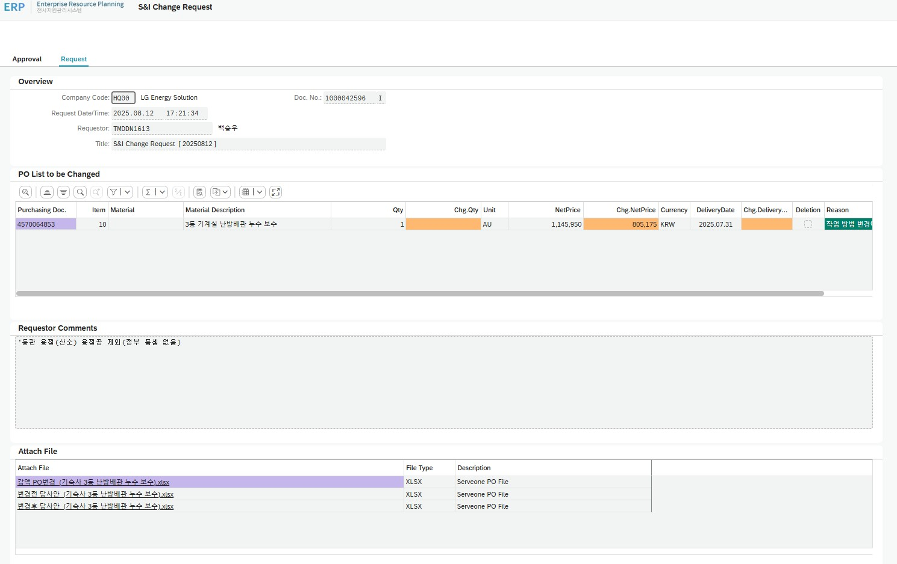
NO. | 회계 연도 | 고객사 | 매입 마감 (월) | 계약명 | PO감액 사유 | 매입 차액 ( A - C ) | PO 차액 ( B-D ) | 변경후 |  | 변경전 |  | PO번호 | PR번호 | PR금액
 |  |  |  |  |  |  |  | A. 낙찰금액 | B. Fee포함 (A * 7.5%) | C. 낙찰금액 | D. Fee포함 (C * 7.5%)
1 | 25년 | 에너지솔루션 | 8월31일 | [ESPR:93048228]기숙사 3동 난방배관 누수 보수 | 동관 용접(산소) 용접공 제외 _정부 품셈 없음_ | -317,000 | -340,775 | 749,000 | 805,175 | 1,066,000 | 1,145,950 | 4570064853-10 | 93048228-10 | 1,145,950

